1단원 덧셈과 뺄셈
초등 3-1 |  | 소단원 | (1) 받아올림이 없는 세 자리 수의 덧셈
대단원 | 1단원 덧셈과 뺄셈 | 유형명 | 기본 |  |  |  | 실력 |  |  |  | 심화
중단원 | 1-1. 덧셈 / 1-2. 뺄셈 |  | 대표유형 | 유형번호 | 문제번호 | 교과서 | 대표유형 | 유형번호 | 문제번호 | 교과서 | 대표유형 | 유형번호 | 문제번호 | 교과서
속성 | 수와 연산 | 받아올림이 없는 덧셈 여러 가지 방법으로 계산하기 | FALSE | 1 | 1 |  |  | 1 | 1 |  |  | 1 | 1
 |  |  |  |  | 2 |  |  |  | 2 |  |  |  | 2
 |  |  |  |  | 3 |  |  |  | 3 |  |  |  | 3
(중단원 과학에 맞춰 삭제가능) |  | 받아올림이 없는 (세 자리 수)+(세 자리 수) |  | 2 | 1 |  |  | 2 | 1 |  | FALSE | 2 | 1
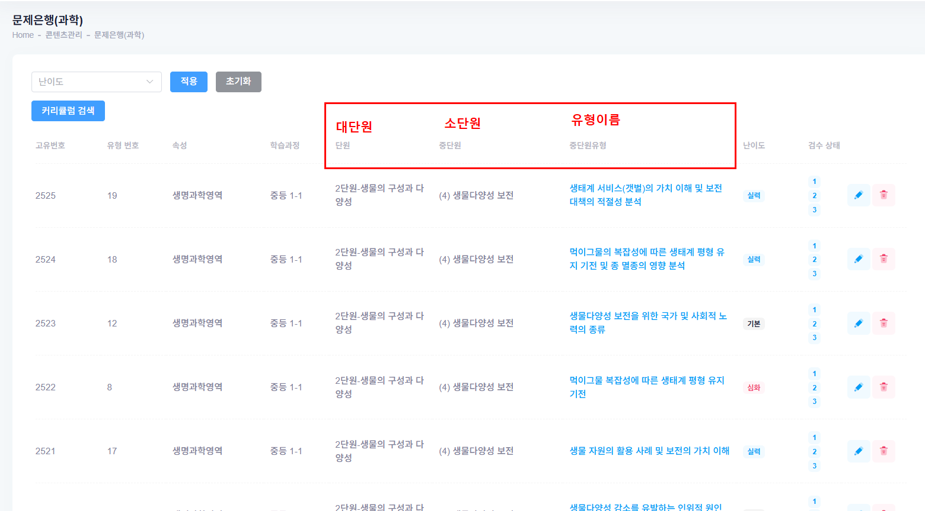
 |  |  |  |  | 2 |  |  |  | 2 |  |  |  | 2
 |  |  |  |  | 3 |  |  |  | 3 |  |  |  | 3
 |  | 받아올림이 없는 (세 자리 수)+(세 자리 수) 활용 |  | 3 | 1 |  | FALSE | 3 | 1 |  |  | 3 | 1
 |  |  |  |  | 2 |  |  |  | 2 |  |  |  | 2
 |  |  |  |  | 3 |  |  |  | 3 |  |  |  | 3

소단원 명 온라인과 통일 필수! |  | 소단원 | (2) 받아올림이 있는 세 자리 수의 덧셈
 |  | 유형명 | 기본 |  |  |  | 실력 |  |  |  | 심화
 |  |  | 대표유형 | 유형번호 | 문제번호 | 교과서 | 대표유형 | 유형번호 | 문제번호 | 교과서 | 대표유형 | 유형번호 | 문제번호 | 교과서
 |  | 받아올림이 있는 덧셈 여러 가지 방법으로 계산하기 | FALSE | 1 | 1 |  |  | 1 | 1 |  |  | 1 | 1
 |  |  |  |  | 2 |  |  |  | 2 |  |  |  | 2
 |  |  |  |  | 3 |  |  |  | 3 |  |  |  | 3
 |  | 받아올림이 한 번 있는 (세 자리 수)+(세 자리 수) |  | 2 | 1 |  |  | 2 | 1 |  |  | 2 | 1
 |  |  |  |  | 2 |  |  |  | 2 |  |  |  | 2
 |  |  |  |  | 3 |  |  |  | 3 |  |  |  | 3
 |  | 받아올림이 한 번 있는 (세 자리 수)+(세 자리 수) 활용 |  | 3 | 1 |  | FALSE | 3 | 1 |  |  | 3 | 1
 |  |  |  |  | 2 |  |  |  | 2 |  |  |  | 2
 |  |  |  |  | 3 |  |  |  | 3 |  |  |  | 3
 |  | 받아올림이 두 번 있는 (세 자리 수)+(세 자리 수) |  | 4 | 1 |  |  | 4 | 1 |  |  | 4 | 1
 |  |  |  |  | 2 |  |  |  | 2 |  |  |  | 2
 |  |  |  |  | 3 |  |  |  | 3 |  |  |  | 3
 |  | 받아올림이 두 번 있는 (세 자리 수)+(세 자리 수) 활용 |  | 5 | 1 |  |  | 5 | 1 |  |  | 5 | 1
 |  |  |  |  | 2 |  |  |  | 2 |  |  |  | 2
 |  |  |  |  | 3 |  |  |  | 3 |  |  |  | 3
 |  | 받아올림이 세 번 있는 (세 자리 수)+(세 자리 수) |  | 6 | 1 |  |  | 6 | 1 |  |  | 6 | 1
 |  |  |  |  | 2 |  |  |  | 2 |  |  |  | 2
 |  |  |  |  | 3 |  |  |  | 3 |  |  |  | 3
 |  | 받아올림이 세 번 있는 (세 자리 수)+(세 자리 수) 활용 |  | 7 | 1 |  |  | 7 | 1 |  |  | 7 | 1
 |  |  |  |  | 2 |  |  |  | 2 |  |  |  | 2
 |  |  |  |  | 3 |  |  |  | 3 |  |  |  | 3
 |  | 합의 크기 비교 |  | 8 | 1 |  |  | 8 | 1 |  |  | 8 | 1
 |  |  |  |  | 2 |  |  |  | 2 |  |  |  | 2
 |  |  |  |  | 3 |  |  |  | 3 |  |  |  | 3
 |  | 덧셈에서 □ 안에 알맞은 수 구하기 |  | 9 | 1 |  |  | 9 | 1 |  |  | 9 | 1
 |  |  |  |  | 2 |  |  |  | 2 |  |  |  | 2
 |  |  |  |  | 3 |  |  |  | 3 |  |  |  | 3
 |  | 수 카드를 이용한 덧셈 |  | 10 | 1 |  |  | 10 | 1 |  |  | 10 | 1
 |  |  |  |  | 2 |  |  |  | 2 |  |  |  | 2
 |  |  |  |  | 3 |  |  |  | 3 |  |  |  | 3
 |  | 범위 안에 알맞은 수 구하기 |  | 11 | 1 |  |  | 11 | 1 |  |  | 11 | 1
 |  |  |  |  | 2 |  |  |  | 2 |  |  |  | 2
 |  |  |  |  | 3 |  |  |  | 3 |  |  |  | 3

 |  | 소단원 | (3) 받아내림이 없는 세 자리수의 뺄셈
 |  | 유형명 | 기본 |  |  |  | 실력 |  |  |  | 심화
 |  |  | 대표유형 | 유형번호 | 문제번호 | 교과서 | 대표유형 | 유형번호 | 문제번호 | 교과서 | 대표유형 | 유형번호 | 문제번호 | 교과서
 |  | 받아내림이 없는 뺄셈 여러 가지 방법으로 계산하기 |  | 1 | 1 |  |  | 1 | 1 |  |  | 1 | 1
 |  |  |  |  | 2 |  |  |  | 2 |  |  |  | 2
 |  |  |  |  | 3 |  |  |  | 3 |  |  |  | 3
 |  | 받아내림이 없는 (세 자리 수)-(세 자리 수) |  | 2 | 1 |  |  | 2 | 1 |  |  | 2 | 1
 |  |  |  |  | 2 |  |  |  | 2 |  |  |  | 2
 |  |  |  |  | 3 |  |  |  | 3 |  |  |  | 3
 |  | 받아내림이 없는 (세 자리 수)-(세 자리 수) 활용 |  | 3 | 1 |  | FALSE | 3 | 1 |  |  | 3 | 1
 |  |  |  |  | 2 |  |  |  | 2 |  |  |  | 2
 |  |  |  |  | 3 |  |  |  | 3 |  |  |  | 3

 |  | 소단원 | (4) 받아내림이 있는 세 자리 수의 뺄셈
 |  | 유형명 | 기본 |  |  |  | 실력 |  |  |  | 심화
 |  |  | 대표유형 | 유형번호 | 문제번호 | 교과서 | 대표유형 | 유형번호 | 문제번호 | 교과서 | 대표유형 | 유형번호 | 문제번호 | 교과서
 |  | 세 자리수의 뺄셈 여러가지 방법으로 계산하기 |  | 1 | 1 |  |  | 1 | 1 |  |  | 1 | 1
 |  |  |  |  | 2 |  |  |  | 2 |  |  |  | 2
 |  |  |  |  | 3 |  |  |  | 3 |  |  |  | 3
 |  | 받아내림이 한 번 있는 (세 자리 수)-(세 자리 수) |  | 2 | 1 |  |  | 2 | 1 |  |  | 2 | 1
 |  |  |  |  | 2 |  |  |  | 2 |  |  |  | 2
 |  |  |  |  | 3 |  |  |  | 3 |  |  |  | 3
 |  | 받아내림이 한 번 있는 (세 자리 수)-(세 자리 수) 활용 |  | 3 | 1 |  | FALSE | 3 | 1 |  |  | 3 | 1
 |  |  |  |  | 2 |  |  |  | 2 |  |  |  | 2
 |  |  |  |  | 3 |  |  |  | 3 |  |  |  | 3
 |  | 받아내림이 두 번 있는 (세 자리 수)-(세 자리 수) |  | 4 | 1 |  |  | 4 | 1 |  |  | 4 | 1
 |  |  |  |  | 2 |  |  |  | 2 |  |  |  | 2
 |  |  |  |  | 3 |  |  |  | 3 |  |  |  | 3
 |  | 받아내림이 두 번 있는 (세 자리 수)-(세 자리 수) 활용 |  | 5 | 1 |  |  | 5 | 1 |  |  | 5 | 1
 |  |  |  |  | 2 |  |  |  | 2 |  |  |  | 2
 |  |  |  |  | 3 |  |  |  | 3 |  |  |  | 3
 |  | 세 자리수의 뺄셈 어떤수 구하기 |  | 6 | 1 |  |  | 6 | 1 |  |  | 6 | 1
 |  |  |  |  | 2 |  |  |  | 2 |  |  |  | 2
 |  |  |  |  | 3 |  |  |  | 3 |  |  |  | 3
 |  | 세 자리수의 뺄셈 크기 비교 |  | 7 | 1 |  |  | 7 | 1 |  |  | 7 | 1
 |  |  |  |  | 2 |  |  |  | 2 |  |  |  | 2
 |  |  |  |  | 3 |  |  |  | 3 |  |  |  | 3
 |  | 수 카드를 이용한 세 자리수의 뺄셈 |  | 8 | 1 |  |  | 8 | 1 |  |  | 8 | 1
 |  |  |  |  | 2 |  |  |  | 2 |  |  |  | 2
 |  |  |  |  | 3 |  |  |  | 3 |  |  |  | 3
 |  | 뺄셈에서 □ 안에 알맞은 수 구하기 |  | 9 | 1 |  |  | 9 | 1 |  |  | 9 | 1
 |  |  |  |  | 2 |  |  |  | 2 |  |  |  | 2
 |  |  |  |  | 3 |  |  |  | 3 |  |  |  | 3
 |  | □ 안에 들어갈 수 구하기 |  | 10 | 1 |  |  | 10 | 1 |  |  | 10 | 1
 |  |  |  |  | 2 |  |  |  | 2 |  |  |  | 2
 |  |  |  |  | 3 |  |  |  | 3 |  |  |  | 3
 |  | 세 자리 수의 덧셈과 뺄셈 |  | 11 | 1 |  |  | 11 | 1 |  |  | 11 | 1
 |  |  |  |  | 2 |  |  |  | 2 |  |  |  | 2
 |  |  |  |  | 3 |  |  |  | 3 |  |  |  | 3
 |  | 세 자리 수의 덧셈과 뺄셈 활용 |  | 12 | 1 |  |  | 12 | 1 |  |  | 12 | 1
 |  |  |  |  | 2 |  |  |  | 2 |  |  |  | 2
 |  |  |  |  | 3 |  |  |  | 3 |  |  |  | 3
 |  | 세 자리수의 덧셈과 뺄셈 크기 비교 |  | 13 | 1 |  |  | 13 | 1 |  |  | 13 | 1
 |  |  |  |  | 2 |  |  |  | 2 |  |  |  | 2
 |  |  |  |  | 3 |  |  |  | 3 |  |  |  | 3
 |  | 세 자리수의 뺄셈 바르게 계산한 값 구하기 |  | 14 | 1 |  |  | 14 | 1 |  |  | 14 | 1
 |  |  |  |  | 2 |  |  |  | 2 |  |  |  | 2
 |  |  |  |  | 3 |  |  |  | 3 |  |  |  | 3

